Sheet1
Тест Кейс №/ID | TC-LR-HS-002
Проект | https://lenta.ru/
Компонент | Главный экран
Дата | 10.09.2023
Тестировщик | Кирьяков
Проверил
Дата проверки

Название/заголовок | Главный экран. Статьи
Описание: | Проверить, что пользователь может прочитать выбранную статью
Предусловия: | Открыта главная страница сайта https://lenta.ru/
Тестовые данные: | Email: Danya.kiryakov89@mail.ru

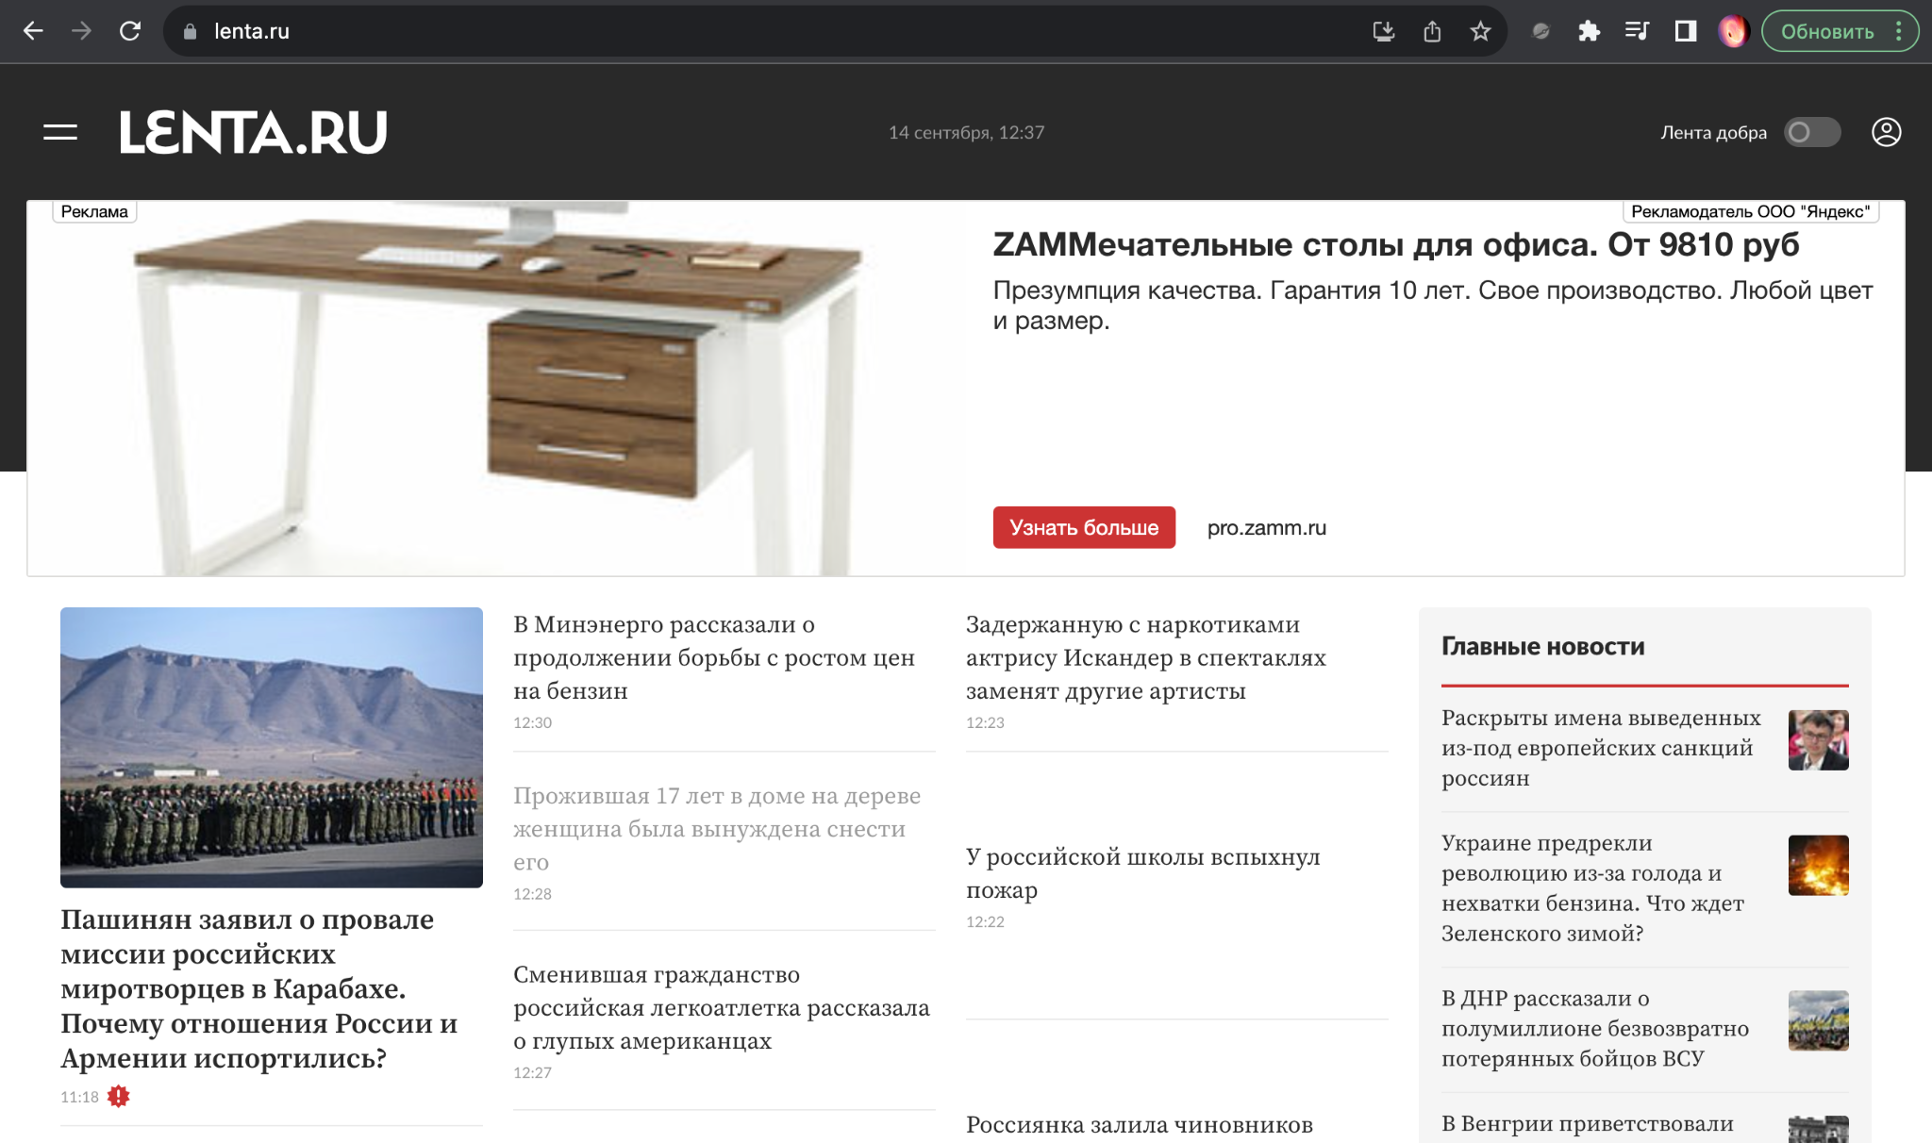
Шаг | Описание шага | Ожидаемый результат
1 | Нажать на любой из заголовков статей на главном экране | Открылась страница с подробной информацией по выбранной статье
Дополнительные материалы: | Главное меню Chrome 116.0.5845.179 +MacOs(Разрешение:1920х1200)

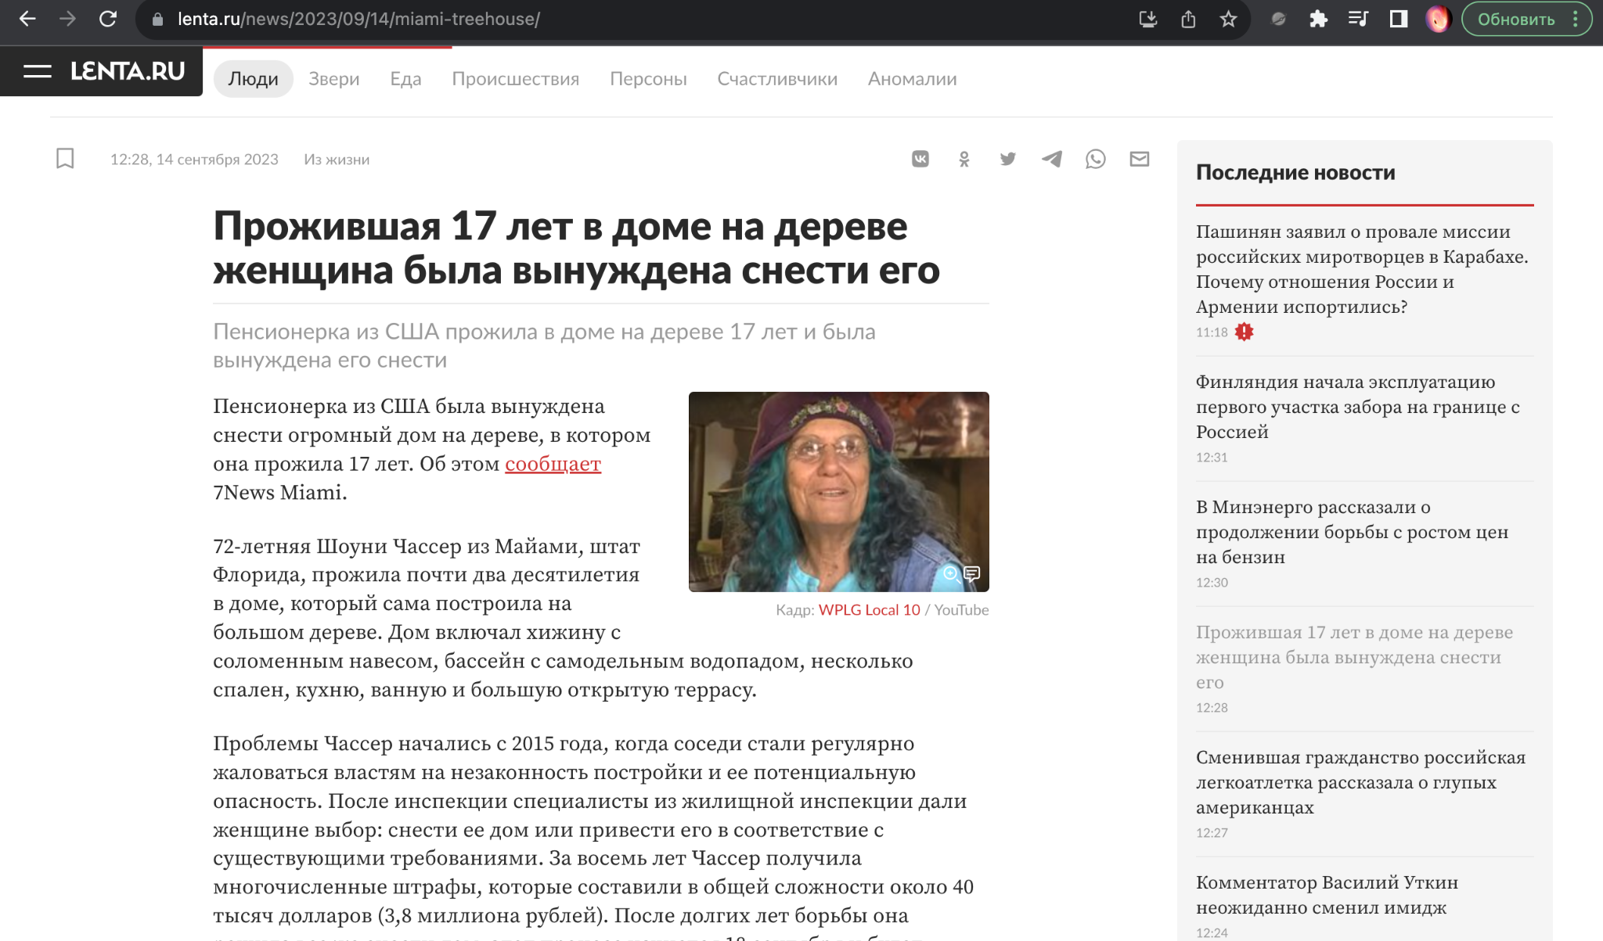
 | Подробная информация о выбранной статье Safari 16.3 +IOS(Разрешение:768х1024)"

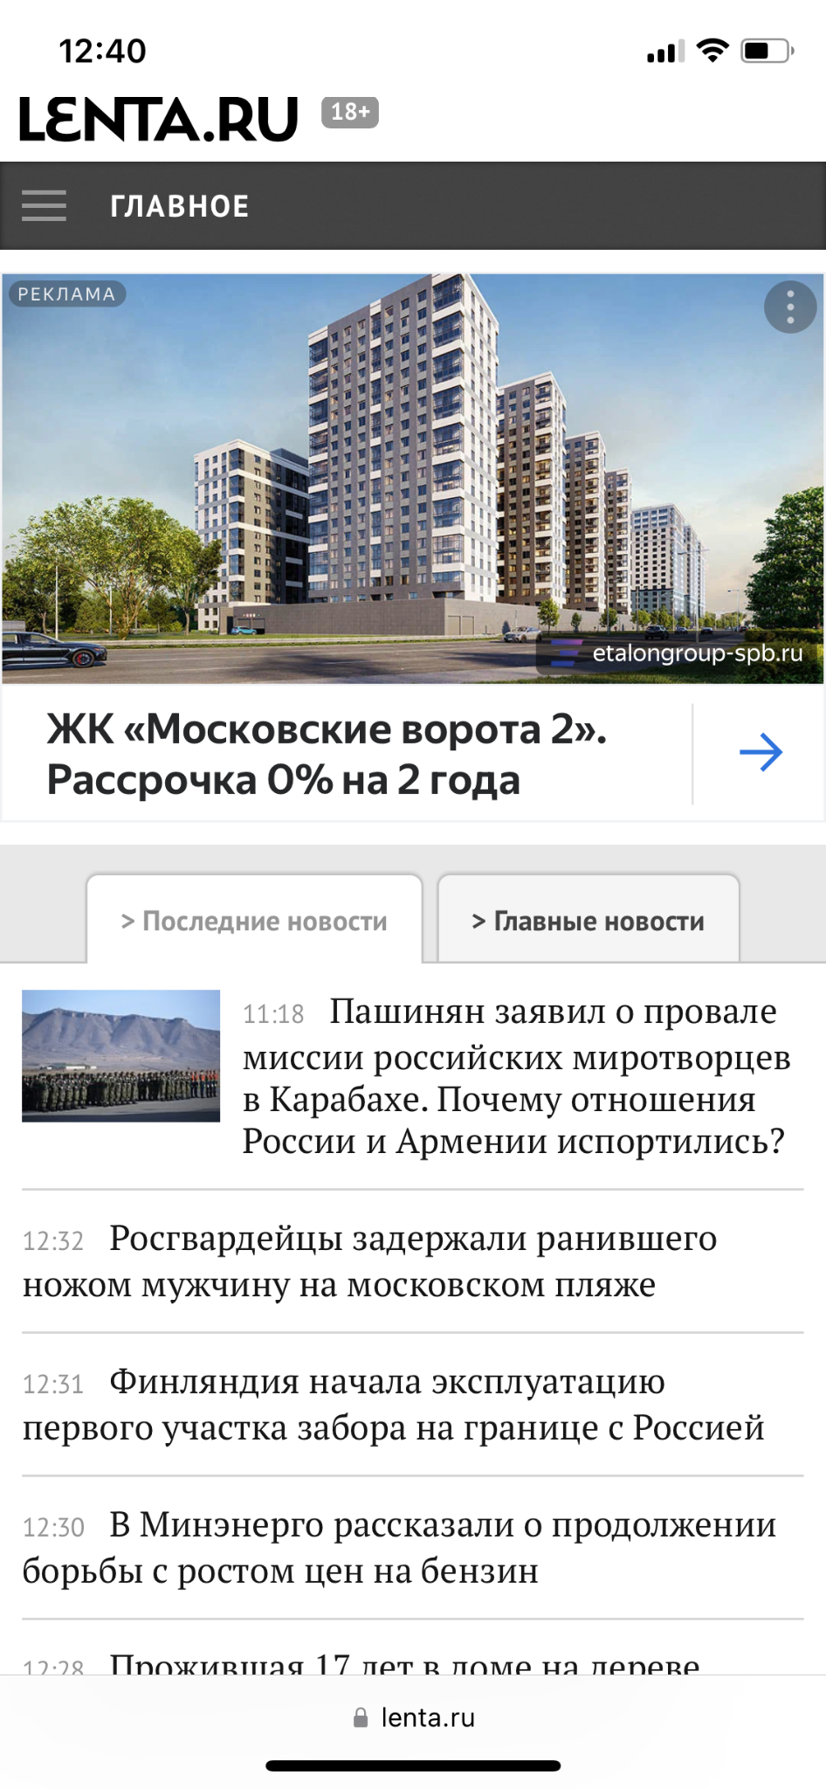
 | Главное меню Safari 16.3 +IOS(Разрешение:768х1024)"

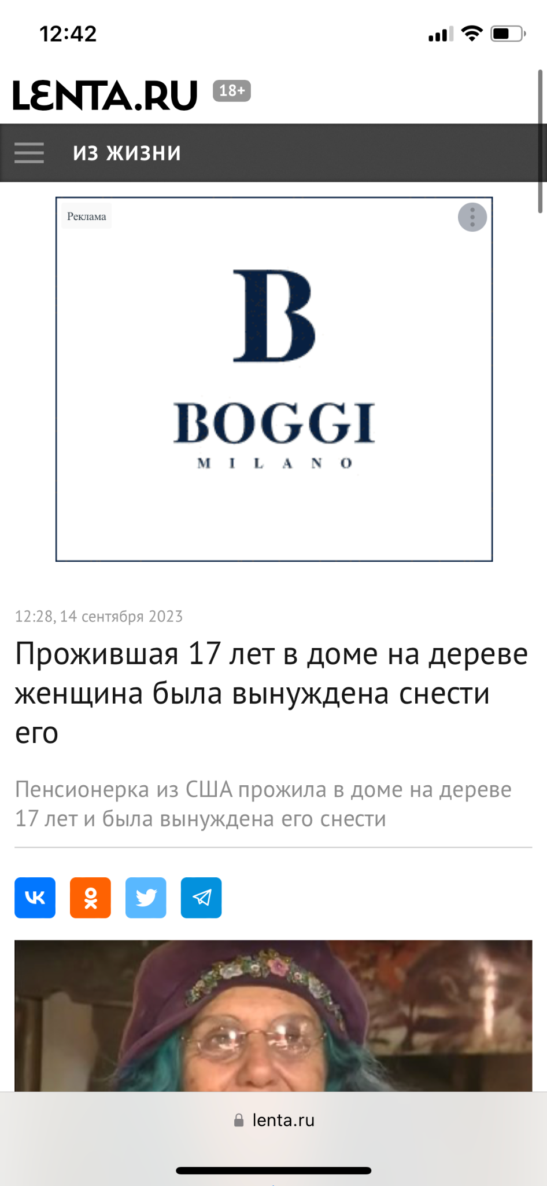
 | Подробная информация о выбранной статье Safari 16.3 +IOS(Разрешение:768х1024)"

